Matriz
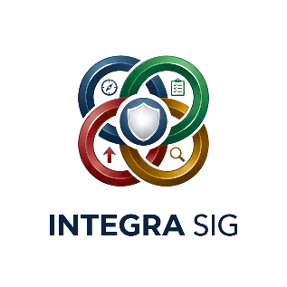 |  | MATRIZ DE RISCO E OPORTUNIDADES

 | Os riscos e oportunidades identificados são tratados através de ações definidas no âmbito do requisito 10 – Melhoria Contínua.

 | Código | Processo | Objetivo do Processo | Risco | Causa | Consequência | Probabilidade | Impacto | Nível de Risco | Oportunidade | Ação Planeada | Responsável | Prazo | Indicador | Método de Monitorização | Eficácia | Estado

